상품제안서
아이리버 무선 셀카봉 삼각대 | 상품코드: S27554

 |  |  |  |  |  |  | 02-713-8555 | www.synergygift.co.kr
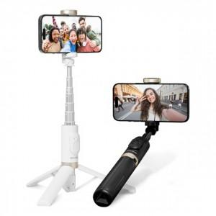

【상세/제작정보】 | <p>* 제품색상 : 블랙, 화이트 </p><p>* 인쇄가능사이즈 : 본체 윗면 70x40mm / 본체손잡이 80x11mm&nbsp;</p><p>* 인쇄방법 : 실크인쇄, 레이져인쇄</p>

【인쇄/포장옵션】 | 실크, 레이저 / 포장지포장

【공급단가】 | 수량 | 30~ | 100~ | 300~ | 500~ | 1,000~
*VAT별도 | 단가 | 27,000원 | 26,000원 | 25,000원 | 24,000원 | 23,400원

【상품 URL】 | https://www.synergygift.co.kr:443/src/goods_detail.php?gdno=27554

